Berekening
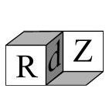
Berekening aantal 25KG zakken GAMMA (huismerk) beton voor een te storten vloer
Alleen de groene vakjes invullen
1 Zak levert 12,5 liter betonmortel op (zie: Berekening aantal liters per zak)

Benodigde lengte in cm | 390 | De inhoud van de vloer in liter is (390 x 280 x 7)/1000 en dat is 764,4 liter
Benodigde breedte in cm | 280 | Op basis van 12,5 liter per zak zijn dat dus 764,4 / 12,5 zakken of in een getal: 61,152 zakken
Benodigde dikte in cm | 7

Afgerond zijn dus zoveel zakken nodig: | 62

Berekening aantal liters per zak

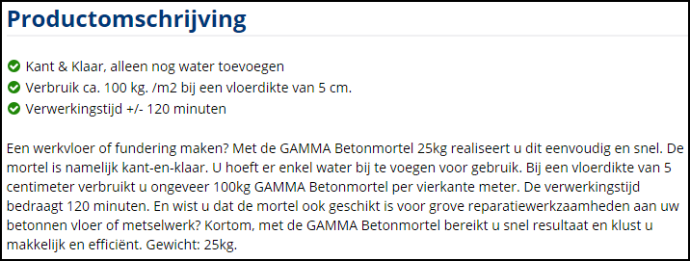
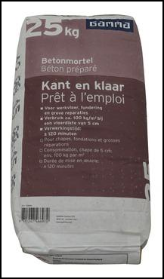

Een betonplaat van 1m² (100cm x 100cm) van 5 cm dik heeft een inhoud van 100x100x5 cm³
Er gaan 1000 cm³ in een liter
Het aantal liters van de genoemde plaat is dus (100 x 100 x 5) / 1000 liter of in een getal uitgedrukt 50 liter
Voor die 50 liter is dus (zie beschrijving hierboven) 100KG mortel nodig en dat zijn dus 4 zakken
1 zak levert dus 50/4 liter aangemaakt beton op en dat is dus 12,5 liter

